상품제안서
써모스 휴대용 소프트 아이스쿨러백 22L RDL-022K | 상품코드: F15333

 |  |  |  |  |  |  | 02-412-0044 | www.easy1.co.kr
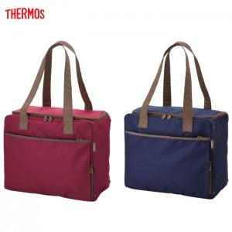

【상세/제작정보】

【인쇄/포장옵션】 | 실크 / OPP(비닐)

【공급단가】 | 수량 | 50~ | 100~ | 500~ | 1,000~ | 2,000~
*VAT별도 | 단가 | 24,970원 | 24,050원 | 23,120원 | 22,200원 | 21,640원

【상품 URL】 | http://www.easy1.co.kr/src/goods_detail.php?gdno=15333

